Sheet勿删
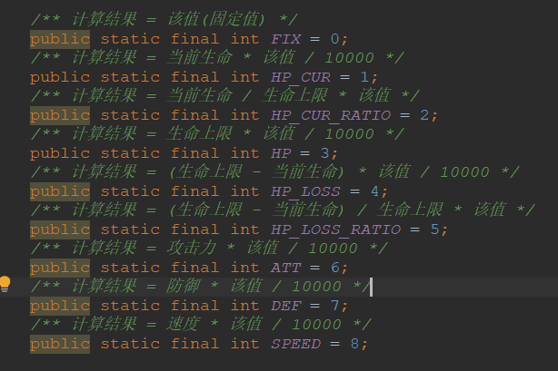
玄武护盾 | 玄武护盾#小白龙护盾#夜魅护盾#黄飞虎护盾#盘古护盾#孟婆护盾#援护护盾#杨戬护盾#妈祖护盾#浪花护盾#山泉护盾 | *动态属性备注
黄飞虎护盾
小白龙护盾
盘古护盾
孟婆护盾
夜魅护盾
援护护盾
杨戬护盾
妈祖护盾
浪花护盾
山泉护盾

 |  | *死亡后的行为id
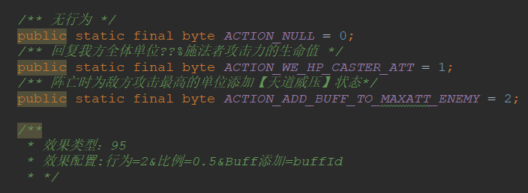

 |  | *BUFF基准

